1.1
voltar à página inicial |  |  |  | 1 - FORMULÁRIOS
 | S | N | NA
 | x |  |  | 1.1 A sequência de tabulação entre campos segue a sequência de preenchimento
 |  |  |  | A ordem de tabulação por entre os campos deve corresponder à sequência normal de preenchimento do formulário.

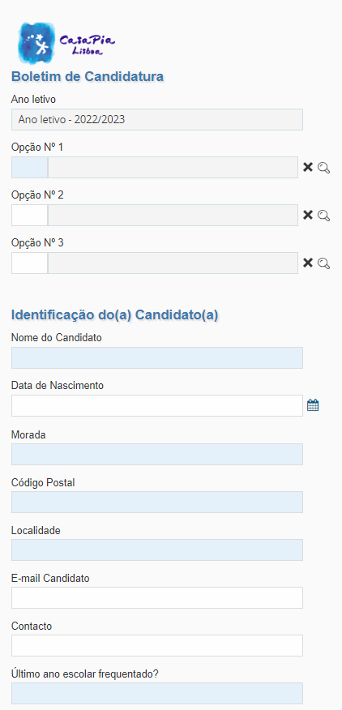
 | Listagem de evidências
 |  |  |  |  | Notas:
 |  |  |  |  | No exemplo à esquerda, a tabulação entre campos encontra-se de maneira sequêncial. Por exemplo: se estivermos no campo 'Nome do Candidato' e clicarmos na tecla 'Tab', o campo 'Data de Nascimento' será selecionado.

 | Notas de preenchimento:
 | - Coloque aqui imagens, printscreens ilustrativos, coloque sempre o endereço das páginas de onde retirar as imagens com exemplos ilustrativos.
 | - As imagens e as notas não estão limitadas aos campos a amarelo.
 | - Nas restantes folhas internas, estas instruções já não existem mas aplicam-se igualmente.

 | ANTES DE COMEÇAR APAGUE ESTE TEXTO. APAGUE TAMBÉM A IMAGEM COLOCADA NA ZONA AMARELA.

 | PODE INCLUSIVAMENTE RETIRAR O FUNDO AMARELO.

2.1
voltar à página inicial |  |  |  | 2 - CAMPOS
 | S | N | NA
 | x |  |  | 2.1 O tamanho dos campos deve refletir o tamanho previsível dos dados
 |  |  |  | O tamanho dos campos deve refletir o tamanho previsível para a entrada dos dados. Por exemplo, um campo para telefone deve ter a largura estritamente necessária para conter todos os dígitos. Nem mais nem menos.

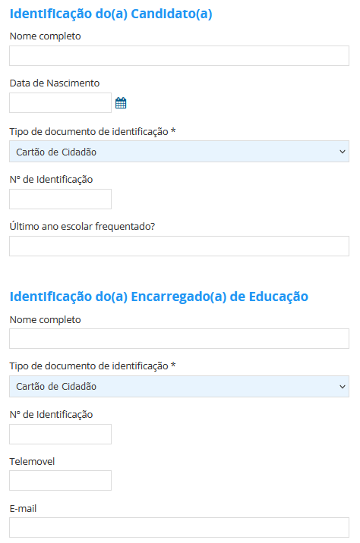
 | Listagem de evidências
 |  |  |  |  | Notas:
 |  |  |  |  | Exemplo de um formulário cujos campos tem tamanho adequado à informação pedida. Campos como ‘Telemóvel’ e ‘Nº de Identificação’ além de terem um tamanho ajustado à informação pedida, só permitem que sejam preenchidos de determinada maneira. Ex: o campo ‘Telemóvel’ só números que contenham entre 9 a 15 dígitos.

2.3
voltar à página inicial |  |  |  | 2 - CAMPOS
 | S | N | NA
 |  |  | x | 2.3 As legendas dos campos são breves e claras
 |  |  |  | As legendas associadas aos campos devem ser claras e o mais breves possível, sem recorrer a grandes explicações. Se essas explicações forem necessárias, devem ser apresentadas num bloco de texto paralelo.

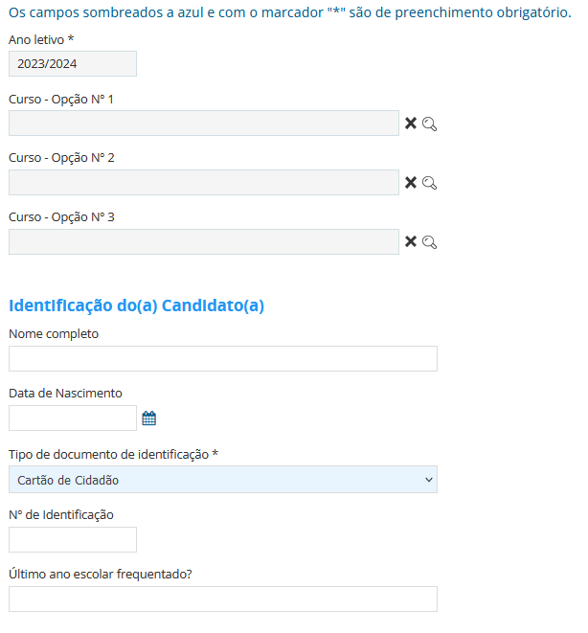
 | Listagem de evidências
 |  |  |  |  | Notas:
 |  |  |  |  | Não existem campos com legendas pois os campos requisitados são claros(Exemplo: Telefone, Morada, Nome, etc).

2.4
voltar à página inicial |  |  |  | 2 - CAMPOS
 | S | N | NA
 | x |  |  | 2.4 Campos obrigatórios devem ser claramente indicados como tal
 |  |  |  | A identificação não deve basear-se apenas na cor. A sinalética visual de identificação deve ser notória. Deve ser disponibilizado um equivalente alternativo compatível com as tecnologias de apoio usadas por utilizadores com necessidades especiais.

 | Listagem de evidências
 |  |  |  |  | Notas:
 |  |  |  |  | A identificação dos campos obrigatórios é feita através de um sombreado no fundo do campo e, além disso, através de uma mensagem de esclarecimento.
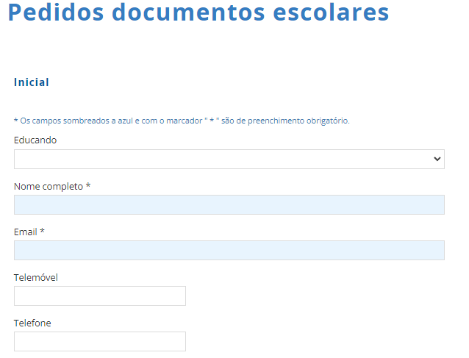

3.2
voltar à página inicial |  |  |  | 3 - RESPOSTA
 | S | N | NA
 | x |  |  | 3.2 Deve ser confirmado o sucesso da transação/envio de informação
 |  |  |  | O sucesso de uma transação deve ser claramente comunicado ao utilizador através de uma mensagem de confirmação.

 | Listagem de evidências
 |  |  |  |  | Notas:
 |  |  |  |  | Comunicação de sucesso do envio.

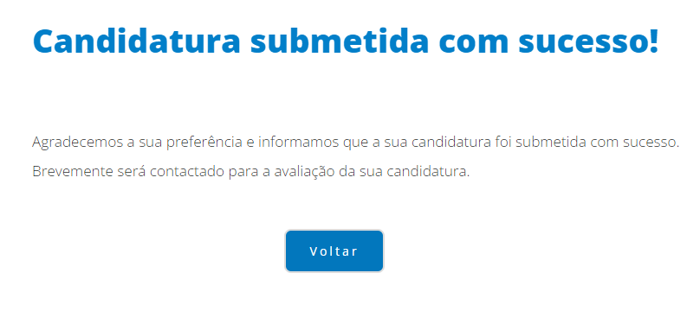

4.1
voltar à página inicial |  |  |  | 4 - ERROS
 | S | N | NA
 | x |  |  | 4.1 A informação já introduzida deve poder ser corrigida a qualquer momento
 |  |  |  | Toda a informação já transmitida pelo utilizador numa sessão pode ser corrigida, em qualquer momento, antes da transação ser finalizada.

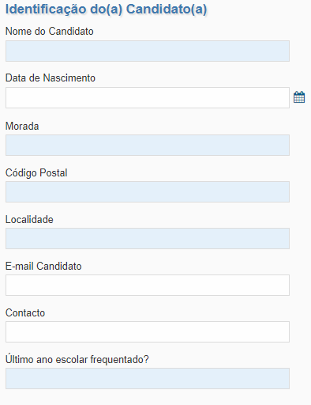
 | Listagem de evidências
 |  |  |  |  | Notas:
 |  |  |  |  | Toda a informação que seja introduzida no formulário, é editável até ao momento do envio.

4.3
voltar à página inicial |  |  |  | 4 - ERROS
 | S | N | NA
 | x |  |  | 4.3 As mensagens de erro são claramente identificadas junto aos campos de origem
 |  |  |  | As mensagens de erro devem ser apresentadas claramente associadas aos campos a que dizem respeito. Isto não invalida a necessidade de as apresentar numa lista sumário. Esta última técnica é particularmente útil em páginas longas.

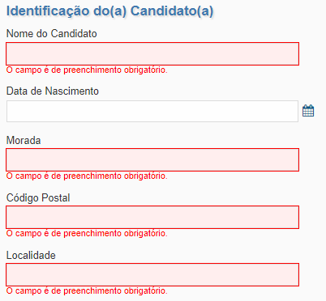
 | Listagem de evidências
 |  |  |  |  | Notas:
 |  |  |  |  | Mensagem de erro apresentada diretamente abaixo do respetivo campo.

4.4
voltar à página inicial |  |  |  | 4 - ERROS
 | S | N | NA
 | x |  |  | 4.4 As mensagens de erro devem mostrar os passos concretos para a resolução dos mesmos
 |  |  |  | As mensagens de erro devem ser claras e sucintas, não expondo desnecessariamente o utilizador a mecanismos internos do sistema, explicando claramente os passos necessários para que o utilizador resolva o problema.

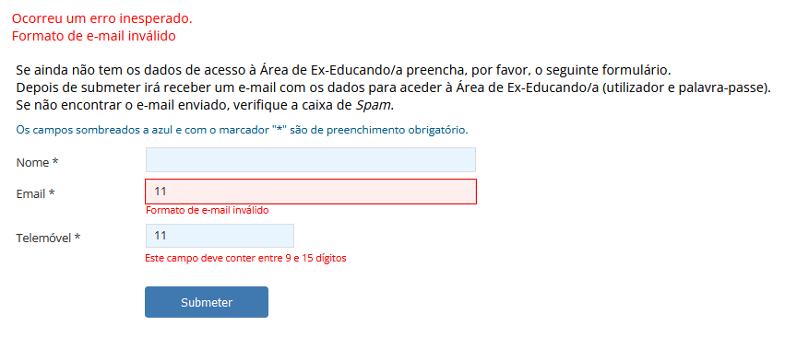
 | Listagem de evidências
 |  |  |  |  | Notas:
 |  |  |  |  | Em caso de erro, na própria mensagem de erro estão indicativos para a sua correção. Exemplo: no caso de tentar submeter um campo de e-mail num formato errado, será demonstrada uma mensagem de erro a avisar o mesmo. A mesma coisa acontece com o campo ‘Telemóvel’, por exemplo.

